关系图
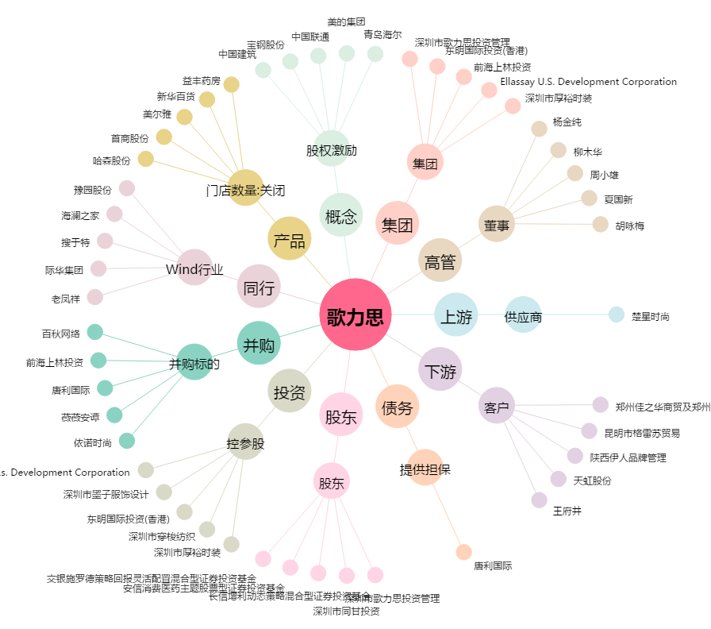
歌力思[603808.SH] - 关系概览图

